Накладная-№3
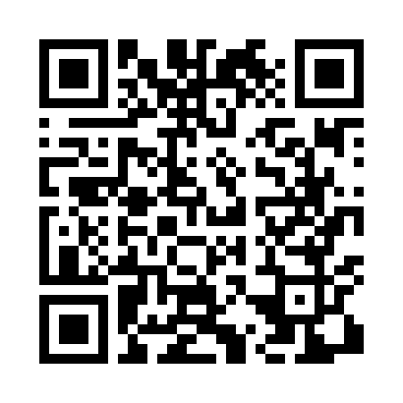
Номер товарно-транспортной накладной: |  |  | Торговый представитель: Amriyev Muhammad
Поставщик: Toshkent falcon fly 2 |  |  | Телефон торгового представителя: +998972880505
Дата отгрузки: 27.11.2025 |  |  | Контрагент: """" Klient
Дата консигнации: |  |  | Адрес:
Доставщик: |  |  | Телефон:
Телефон доставщика:
Время заказа: 27.11.2025 11:12:48
№ | Штрих-код | Название товаров (работ,услуг) | Количество | Количество в кейсе | Цена | Сумма
 |  |  | 120 |  |  | 280
1 | 6921751300993 | Чайник заварочный из нержавеющей стали, 1 л, XP-99-3 | 20 | 1 коробка, 8 шт. | 12 | 240
2 | 6946578415218 | Соус учун махсус идиш 6.3x6.3x3.2 sm DB-59-16 | 100 | 100 шт. | 0.40 | 40
Итого: 280$|->UZS: 3,500,000.00

